关系图
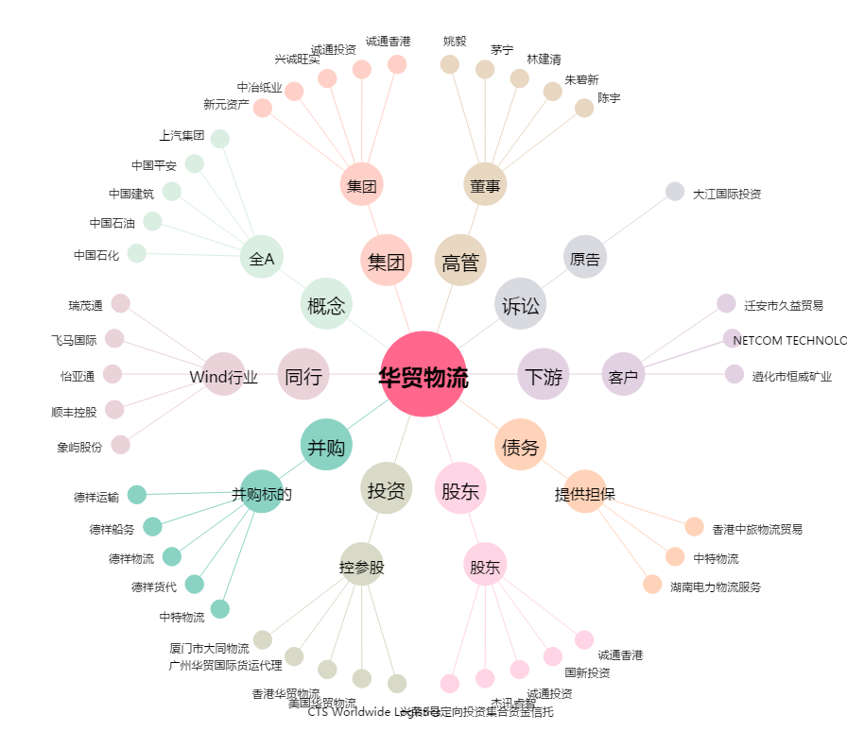
华贸物流[603128.SH] - 关系概览图

